상품제안서
이노젠 디지털 탁상시계 | 상품코드: S22544

 |  |  |  |  |  |  | 02-713-8555 | www.synergygift.co.kr
 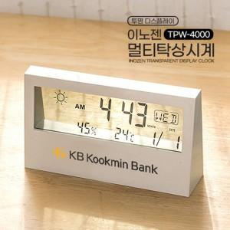

【상세/제작정보】 | <p style="text-align: center; " align="center"><span style="font-size: 14pt;">※ 본품, AAA건전지 2개 포함</span>​</p>

【인쇄/포장옵션】 | 레이저, 풀칼라 / 포장지포장

【공급단가】 | 수량 | 50~ | 100~ | 300~ | 1,000~ | 5,000~
*VAT별도 | 단가 | 6,460원 | 6,220원 | 5,880원 | 5,630원 | 5,430원

【상품 URL】 | https://www.synergygift.co.kr:443/src/goods_detail.php?gdno=22544

